5.1
ABYSS 5.1

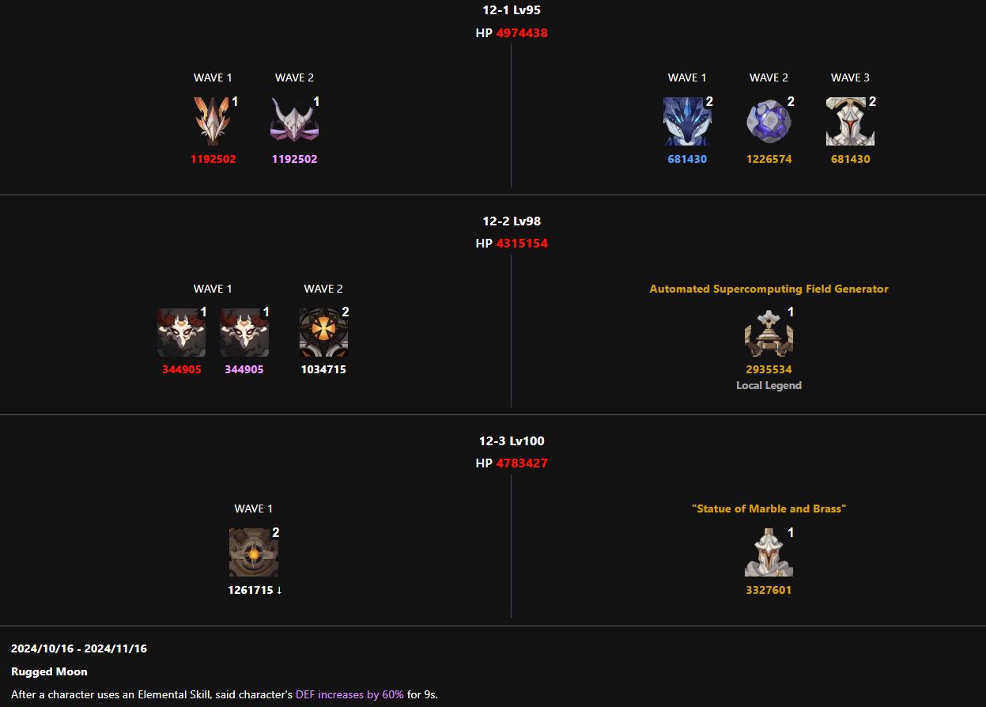
Имя | Этаж 1 | Этаж 2 | Этаж 3 | Сумма | Команда 1 | Комадна 2 | Video
Yuki | 0:08:17 | 0:08:24 | 0:08:34 | 285 | Mualani, Syanka, Sucrose, Xilonen | Ayaka, Kadzuha, Mona, Chunyun | Link

Miwa | 0:07:32 | 0:08:19 | 0:08:28 | 341 | Tao, Xinqui, Mona, Kadzuha | GanYu, Bennet, Syanka, Navia | Link

Sedzi | 0:08:29 | 0:08:33 | 0:08:31 | 267 | Elan, Xinqui, Xilonen, Kadzuha | Arle, Bennet, Syanka, Ded | Link

5.1(2)
ABYSS 5.1 ( 2 )

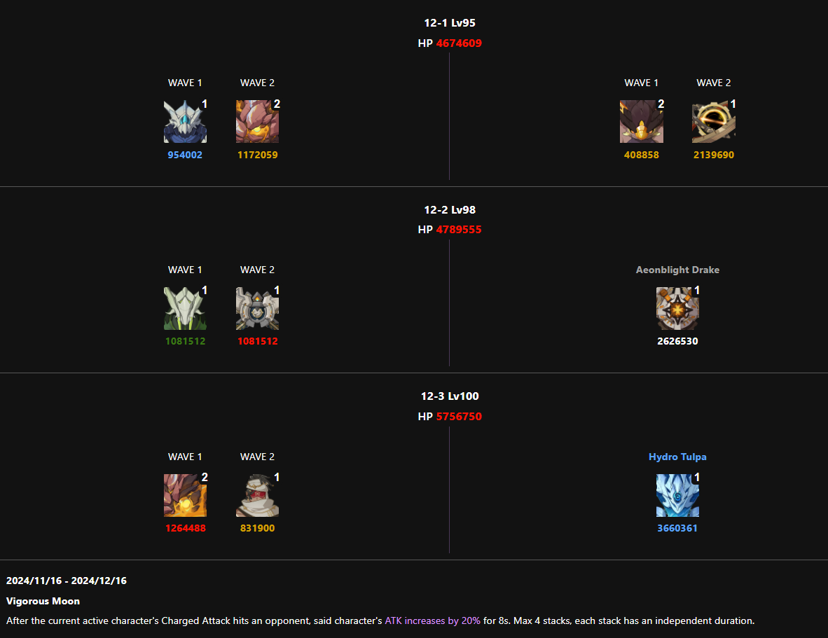
Имя | Этаж 1 | Этаж 2 | Этаж 3 | Сумма | Команда 1 | Комадна 2 | Video
Yuki | 0:08:28 | 0:08:24 | 0:08:03 | 305 | Mualani, Syanka, Sucrose, Xilonen | Haitam, Xinqui, Kuki, Nahida | Link

Miwa | 0:08:34 | 0:08:33 | 0:08:03 | 290 | Navia, Mona Yae, Xilo | GanYu, Bennet, Syanka, Kadzuha | Link

Sedzi | 0:08:42 | 0:08:42 | 0:08:44 | 232 | Elan, Xinqui, Xilo, Kadzuha | Arle, Fischle, Syanka, Cheuvreuse | Link

Kaneki | 0:07:58 | 0:07:51 | 0:07:12 | 419 | Raiden, Sara, Cheuvreuse, Toma | Lyney, Bennet, Syanka, Xilo | Link

5.2
ABYSS 5.2

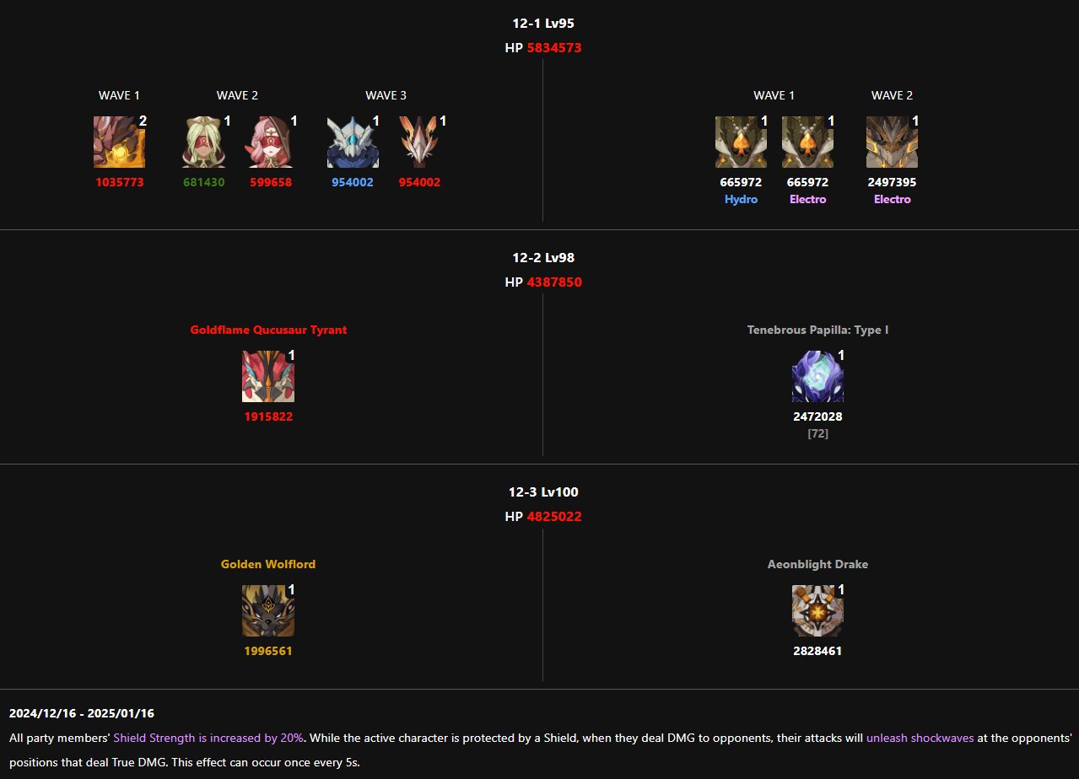
Имя | Этаж 1 | Этаж 2 | Этаж 3 | Сумма | Команда 1 | Комадна 2 | Video
Yuki | 0:08:29 | 0:08:32 | 0:08:32 | 267 | Mualani, Xinqui, Mavuika, Xilonen | Ayaka, Kadzuha Mona, Diona | Link

Miwa | 0:07:48 | 0:07:39 | 0:07:47 | 406 | Navia, Mona Xinqui, Xilo | GanYu, Bennet, Syanka, Kadzuha | Link

Sedzi | 0:08:29 | 0:08:33 | 0:08:31 | 267 | Elan, Xinqui, Xilo, Kadzuha | Kinich, Bennet, Nahida, Mavuika | Link

5.3
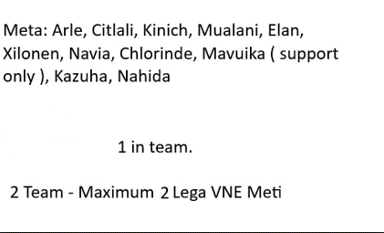
ABYSS 5.3

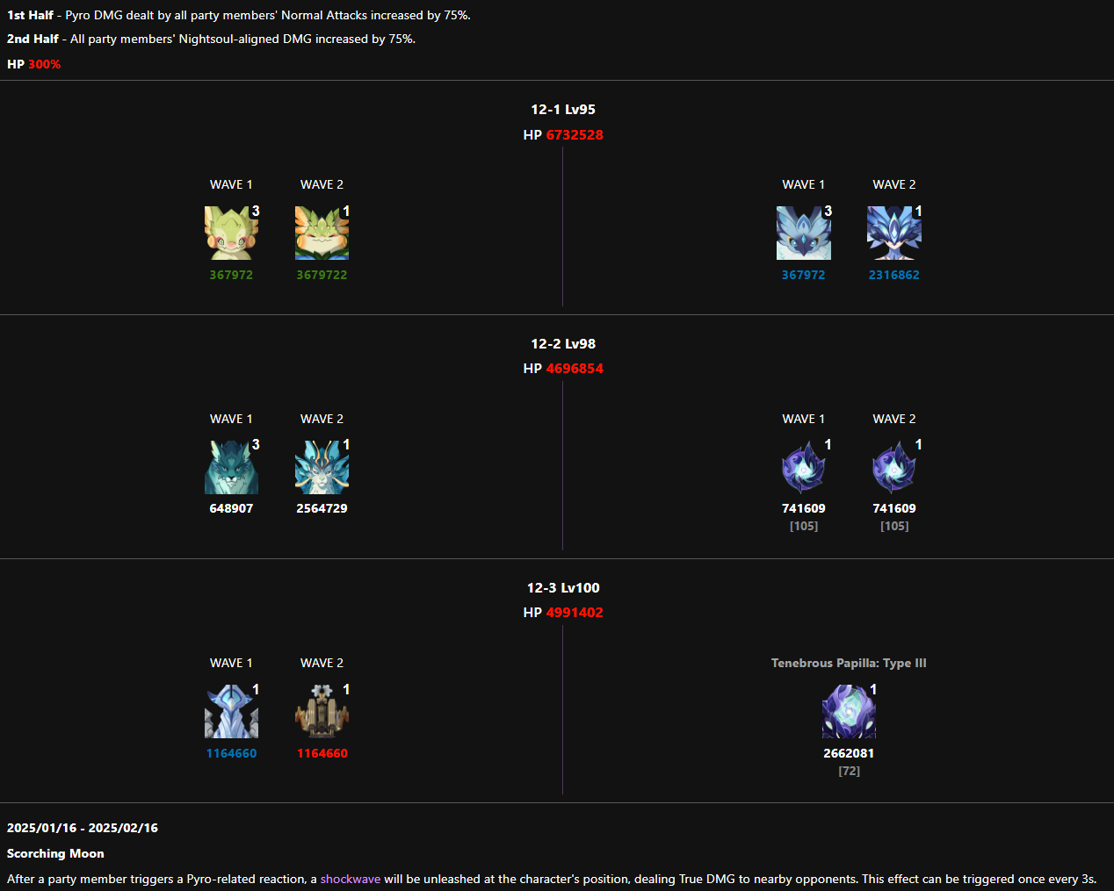
Имя | Этаж 1 | Этаж 2 | Этаж 3 | Сумма | Команда 1 | Комадна 2 | Video
Yuki | 0:08:16 | 0:08:09 | 0:08:14 | 321 | Arle, Bennet, Sucrose, Rosaria | Klee, Fichle, Syanka, Cheuvreuse | Link

Miwa | 0:07:53 | 0:07:37 | 0:07:42 | 408 | GanYu, Bennet, Syanka, Kadzuha | Tao, Xinqui, Xilo, Navia | Link

Sedzi | 0:08:15 | 0:08:15 | 0:07:58 | 332 | Arle, Bennet, Sucrose, Rosaria | Fichle, Cheuvreuse, Syanka, Lisa | Link
 |  |  | (foul)

5.4(1)
ABYSS 5.4(1)

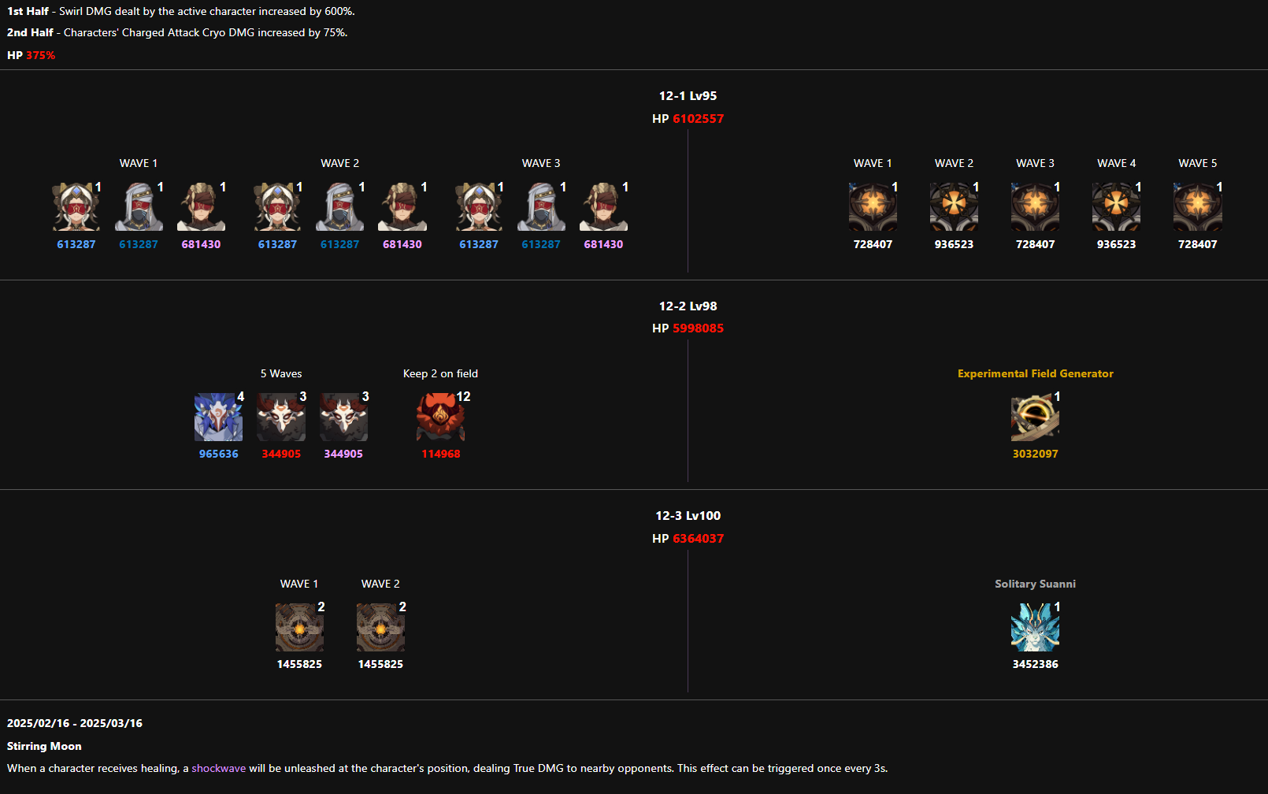
Имя | Этаж 1 | Этаж 2 | Этаж 3 | Сумма | Команда 1 | Комадна 2 | Video
Yuki | 0:08:50 | 0:08:31 | 0:08:49 | 230 | Ayaka, Kadzuha, Mona, Shenhe | Arle, Bennet Сitlali, Xilonen

Miwa | 0:08:22 | 0:07:55 | 0:07:50 | 353 | Navia, Yae Kadzuha, Chiоri | GanYu, Bennet, Syanka, Xilo

Sedzi | 0:08:31 | 0:08:27 | 0:08:03 | 299 | Arle, Kadzuha, Elan, Xilonen | Mavuika, Bennet, Babazhu, Kinich

Kaneki | 0:07:29 | 0:07:08 | 0:07:01 | 502 | Clorinde, Fischle, Babazhu, Nahida | Arle, Bennet, Elan, Xilonen

